hoja1
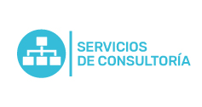
Plan Anual de Adquisiciones

Objeto | valor | código
Costo Unidad De Asesoría Consultoría Y Capacitación | $ 714,940,086.00 | 86141501
( Soporte Ungerboeck) Horas De Consultoría Y/O Soporte Personalizado/ Nuevos Proyectos Y Crm | $ 15,000,000.00 | 43232303
Horas De Consultoria O Soporte Personalizado Software Ungerboeck (100usd) | $ 22,000,000.00 | 43232303

